ต.ย.หน้าจอโปรแกรม ZPSI010
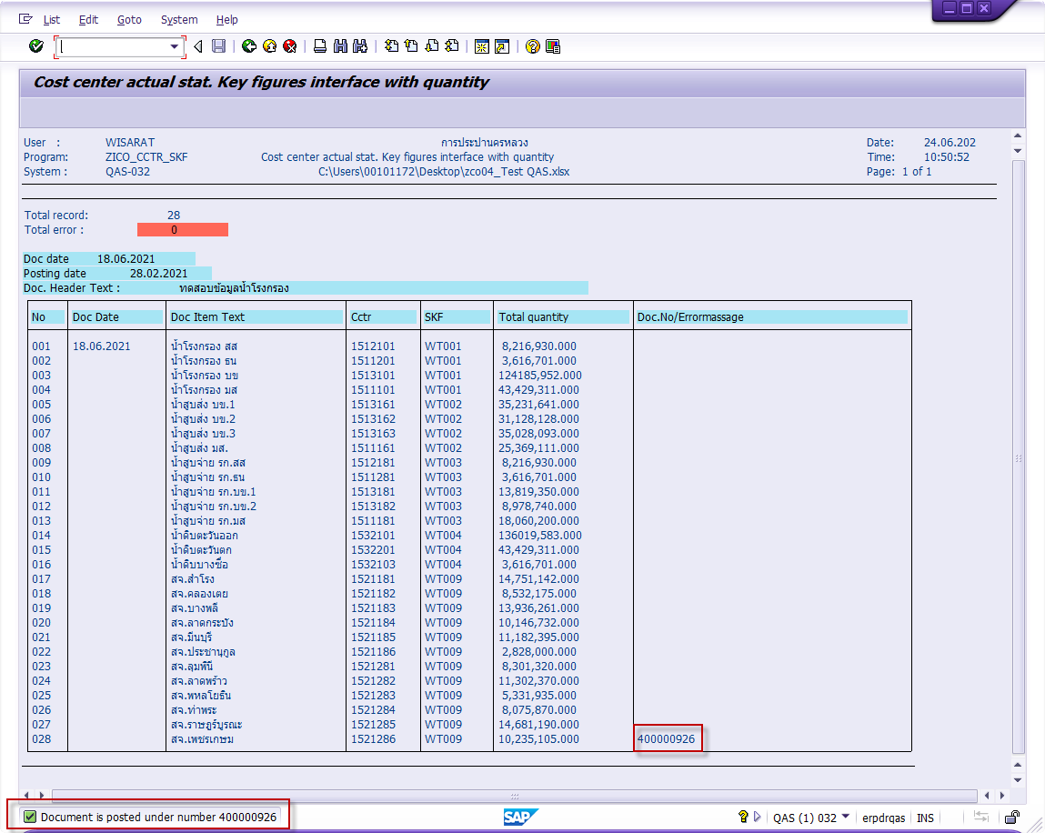
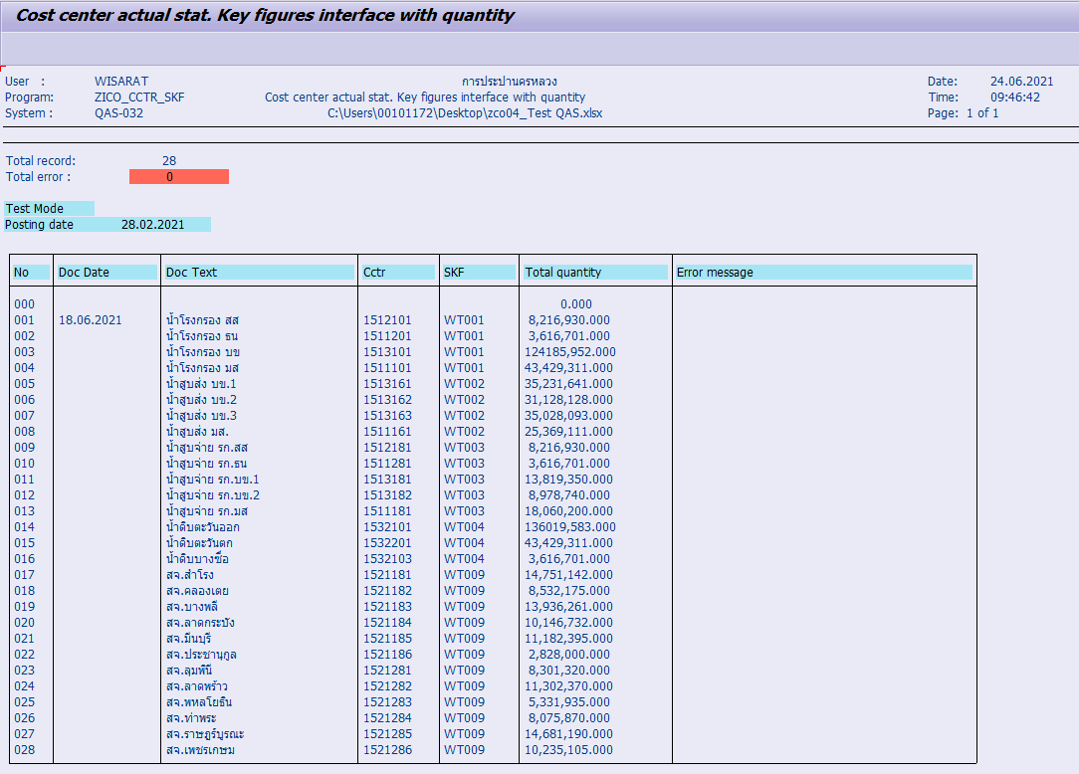
ต.ย. หน้าจอ Input ข้อมูล |  | ต.ย. หน้าจออีกแบบ แต่เราไม่ใช่ Posting Date
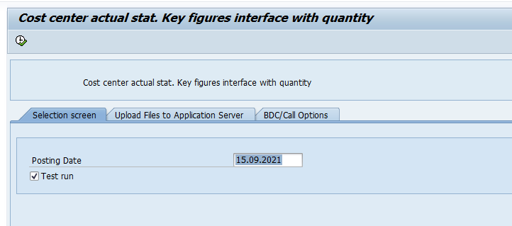
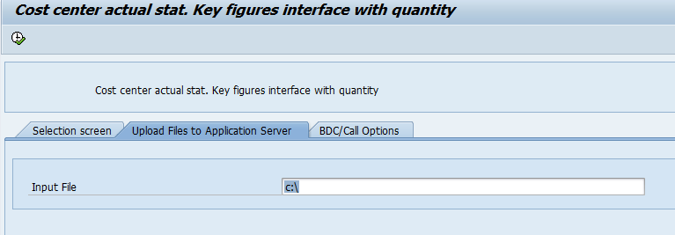
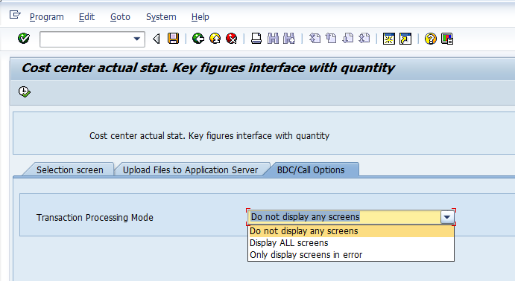

ต.ย. หน้าจอแสดงผลการ Test Run | ต.ย. หน้าจอแสดงผลการประมวลผลจริง

หน้าจอ CJ34
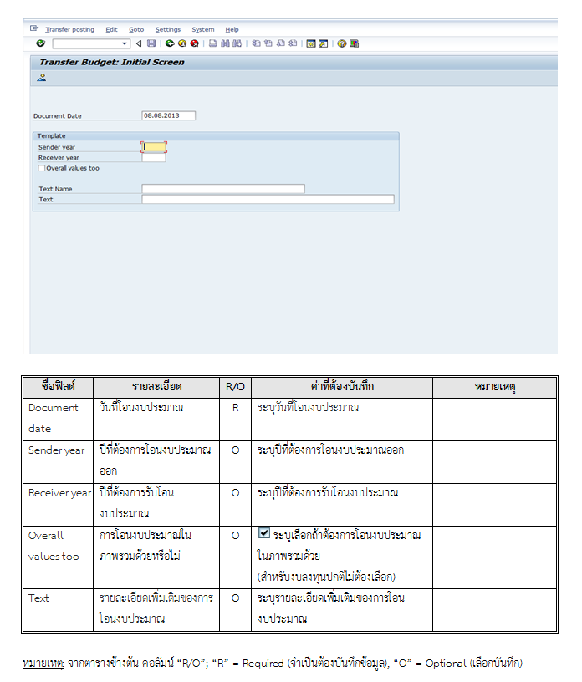
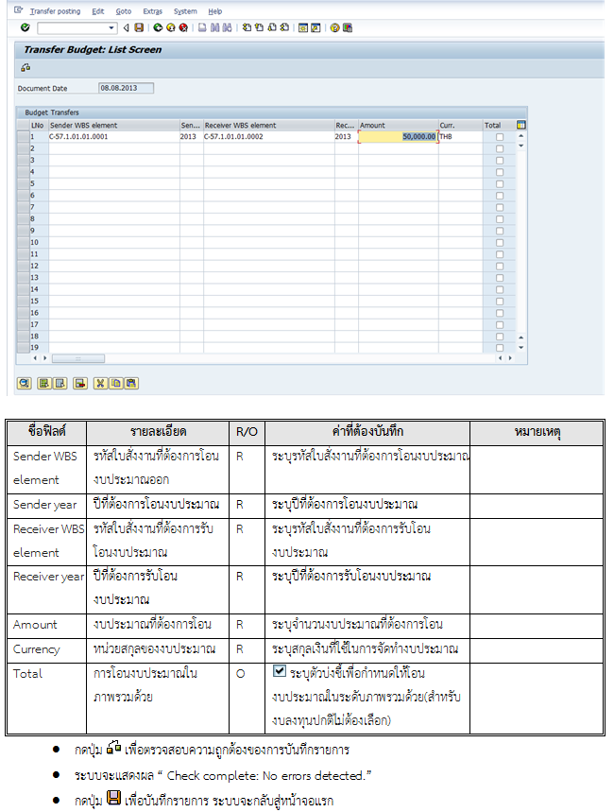
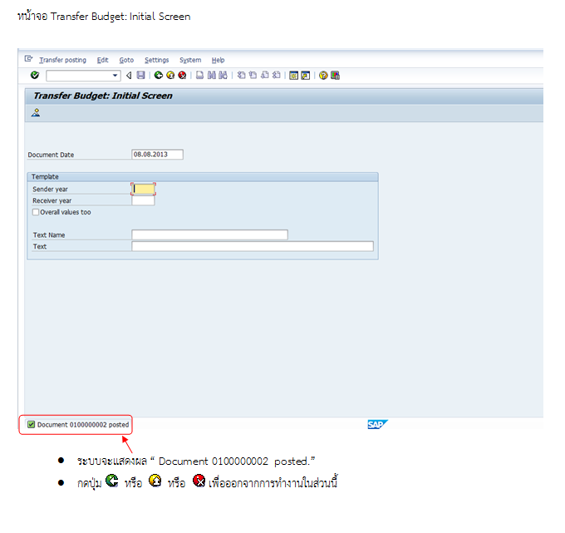
T-Code : CJ34

หน้าจอ S_ALR_87013558
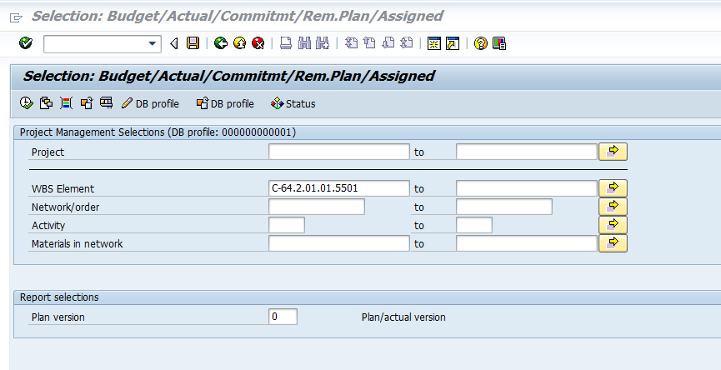
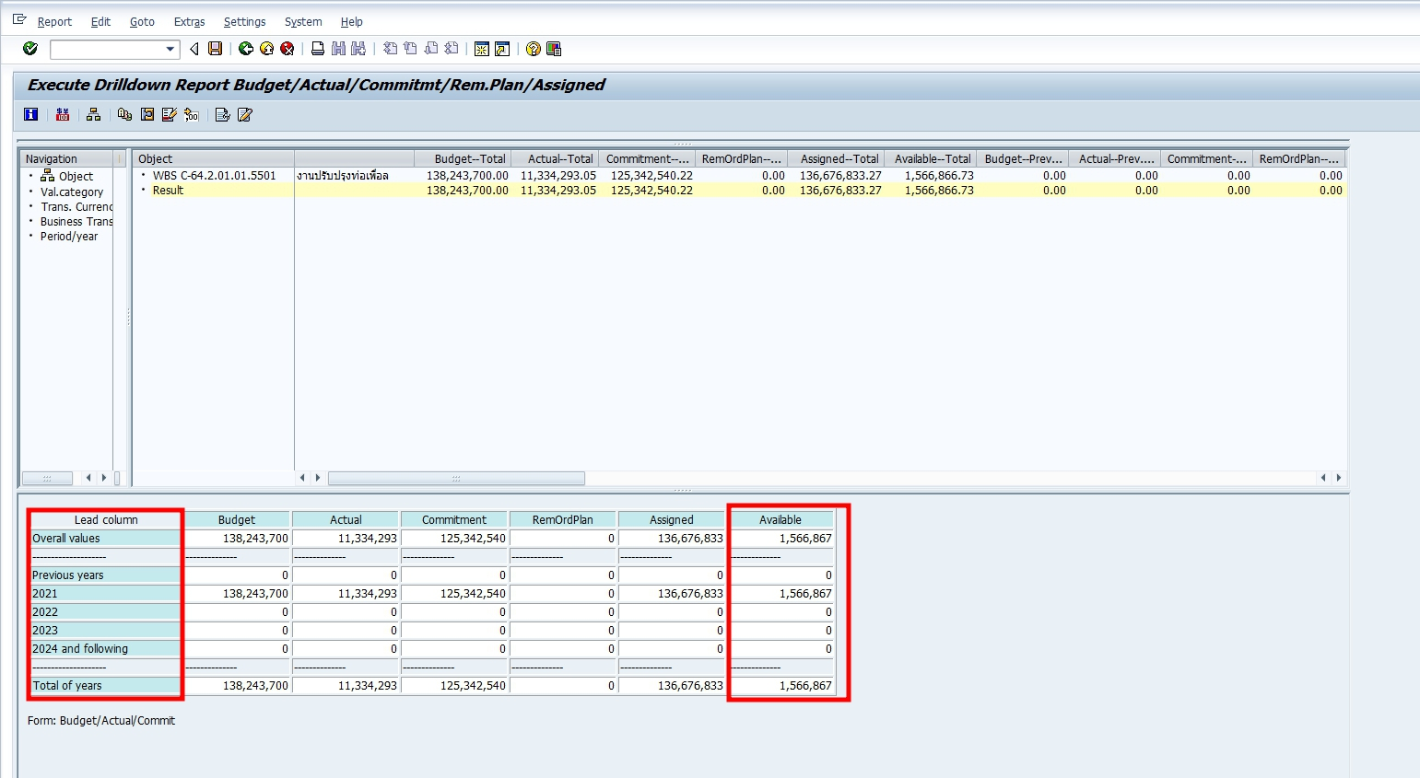
T-Code : S_ALR_87013558

